상품제안서
SIGG 지그 트래블 컵 세트 3pcs | 상품코드: S39416

 |  |  |  |  |  |  | 02-713-8555 | www.synergygift.co.kr
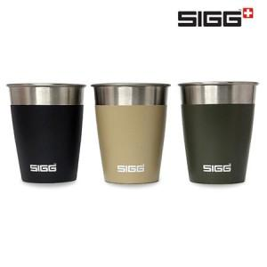

【상세/제작정보】

【인쇄/포장옵션】 | 레이저 / 포장불가능

【공급단가】 | 수량 | 50~ | 100~ | 500~ | 1,000~ | 2,000~
*VAT별도 | 단가 | 19,320원 | 19,010원 | 18,550원 | 18,080원 | 17,770원

【상품 URL】 | https://www.synergygift.co.kr:443/src/goods_detail.php?gdno=39416

